Sheet1
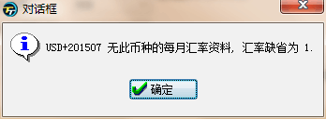
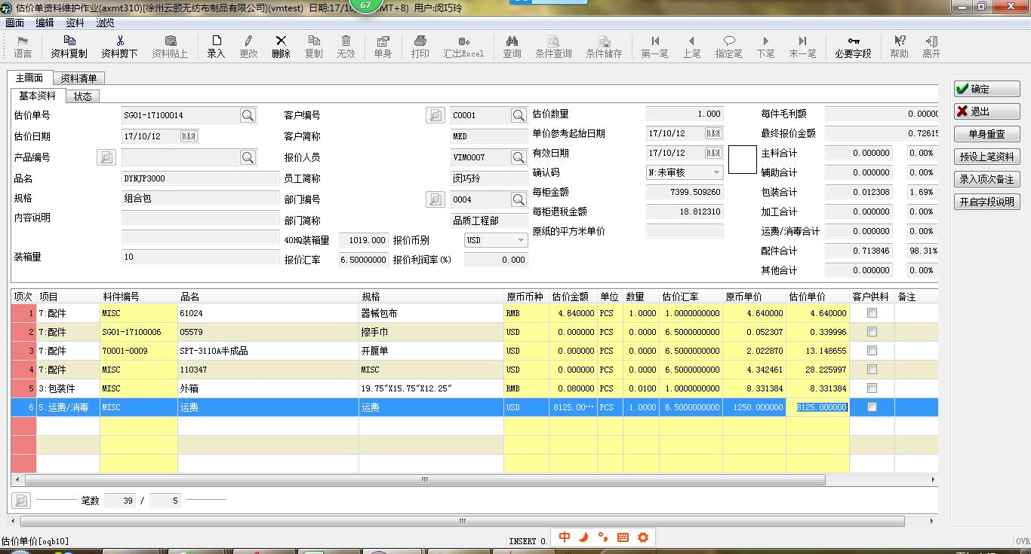

正确：当为“7配件”时，料件编号为“估价单号”，目前测试：
1、当手动输入“估价单号”可以正确显示
2、当放大镜选择时，不能显示“估价单号”显示的是正确的料件编号或MISC

审核后不能填写报价利润率了。

当项目为”5运费/消毒“时，
估价金额=原币单价/单头中（40HQ装箱量）/单头中（装箱量）

当导入BOM表时，会有一个提示。如右图。

